フレーム型色
JINS MEMEフレーム型色

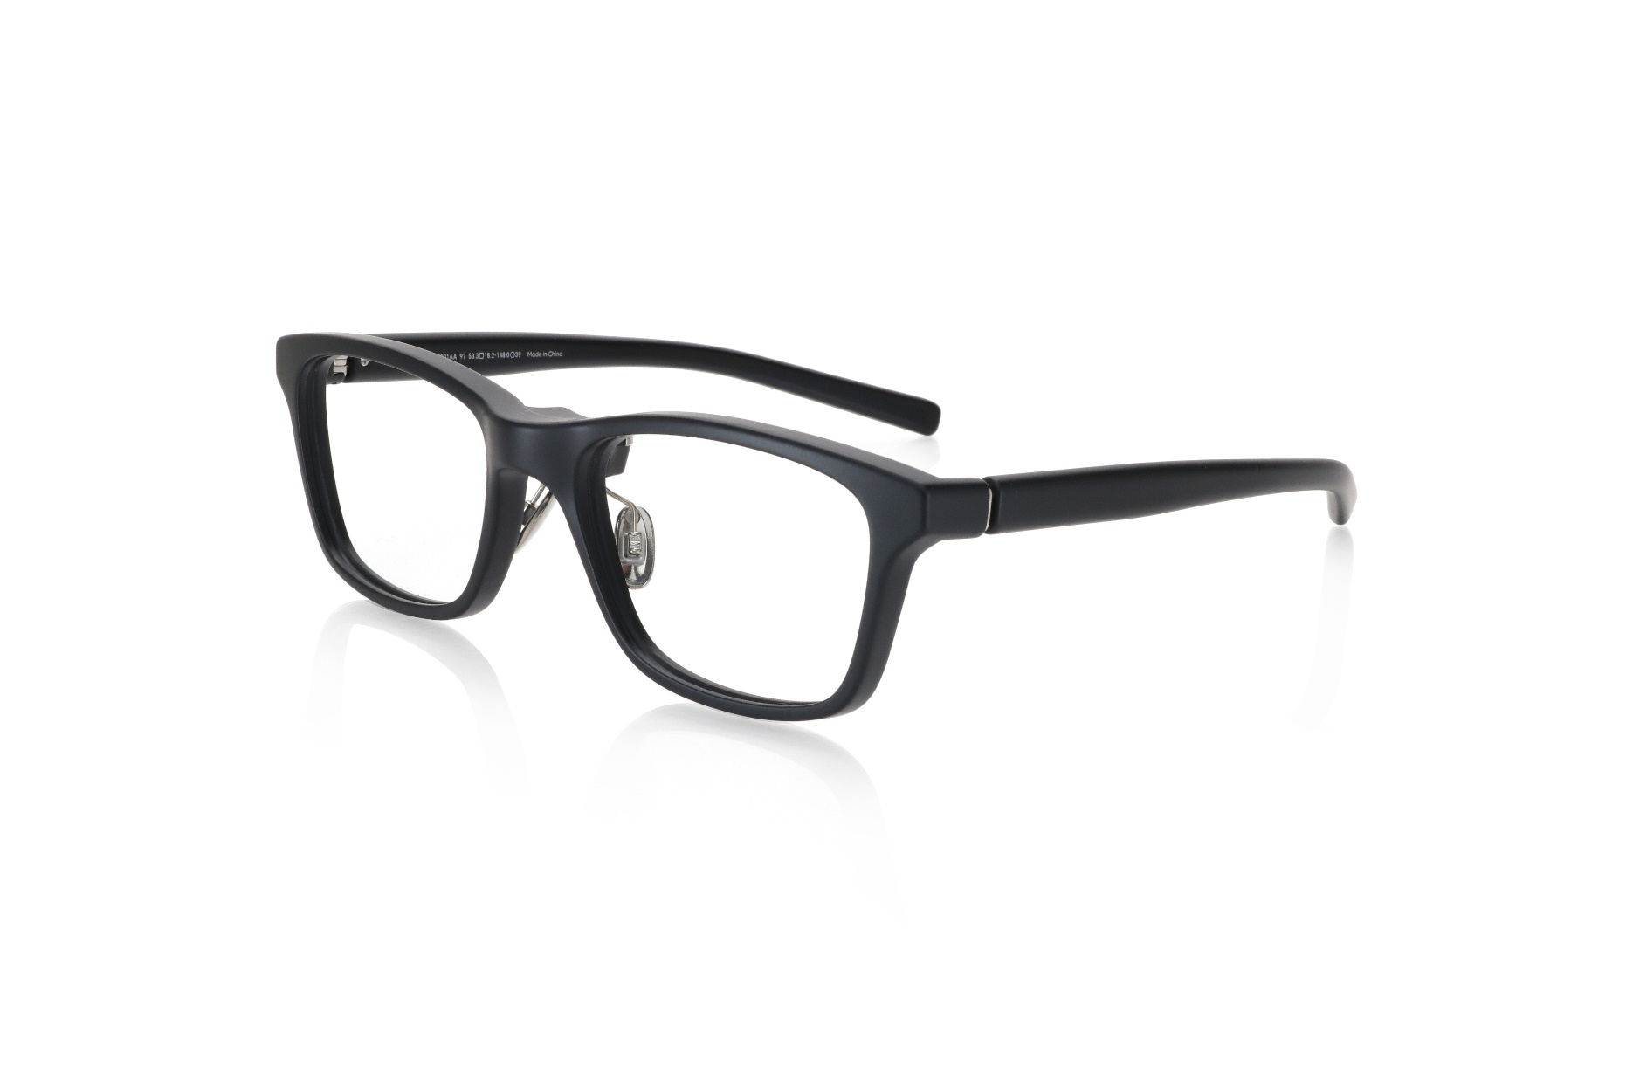
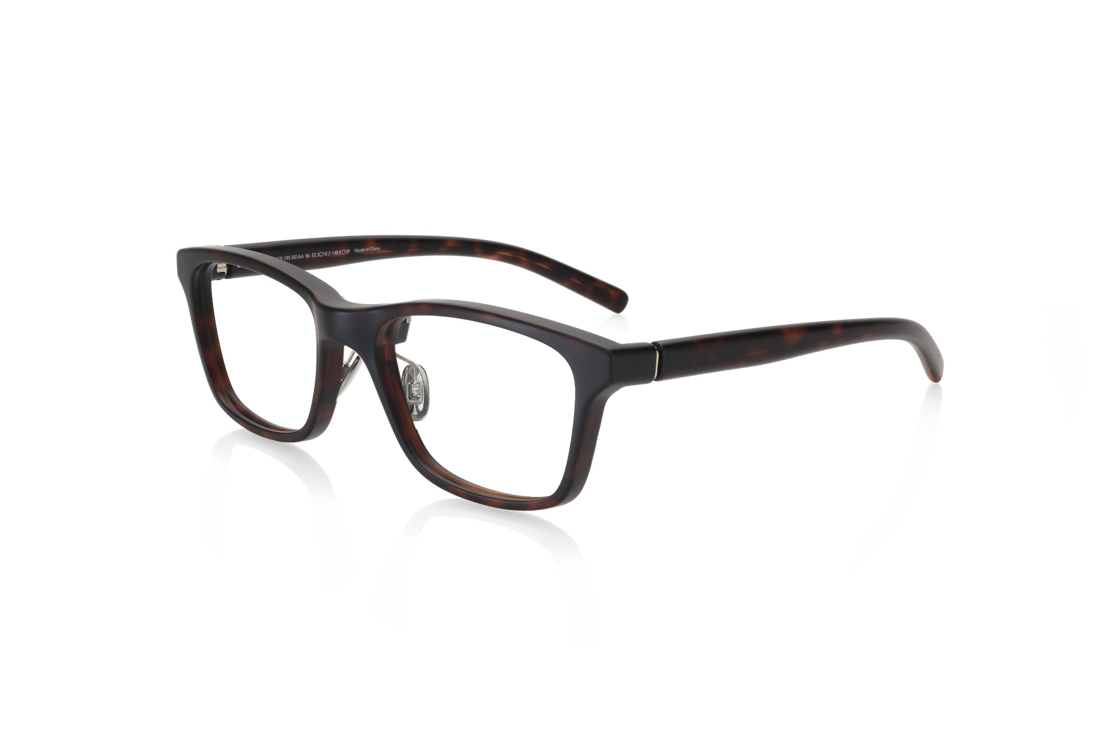
ウェリントン（ブラウンデミ）
ウェリントン（マットブラック）

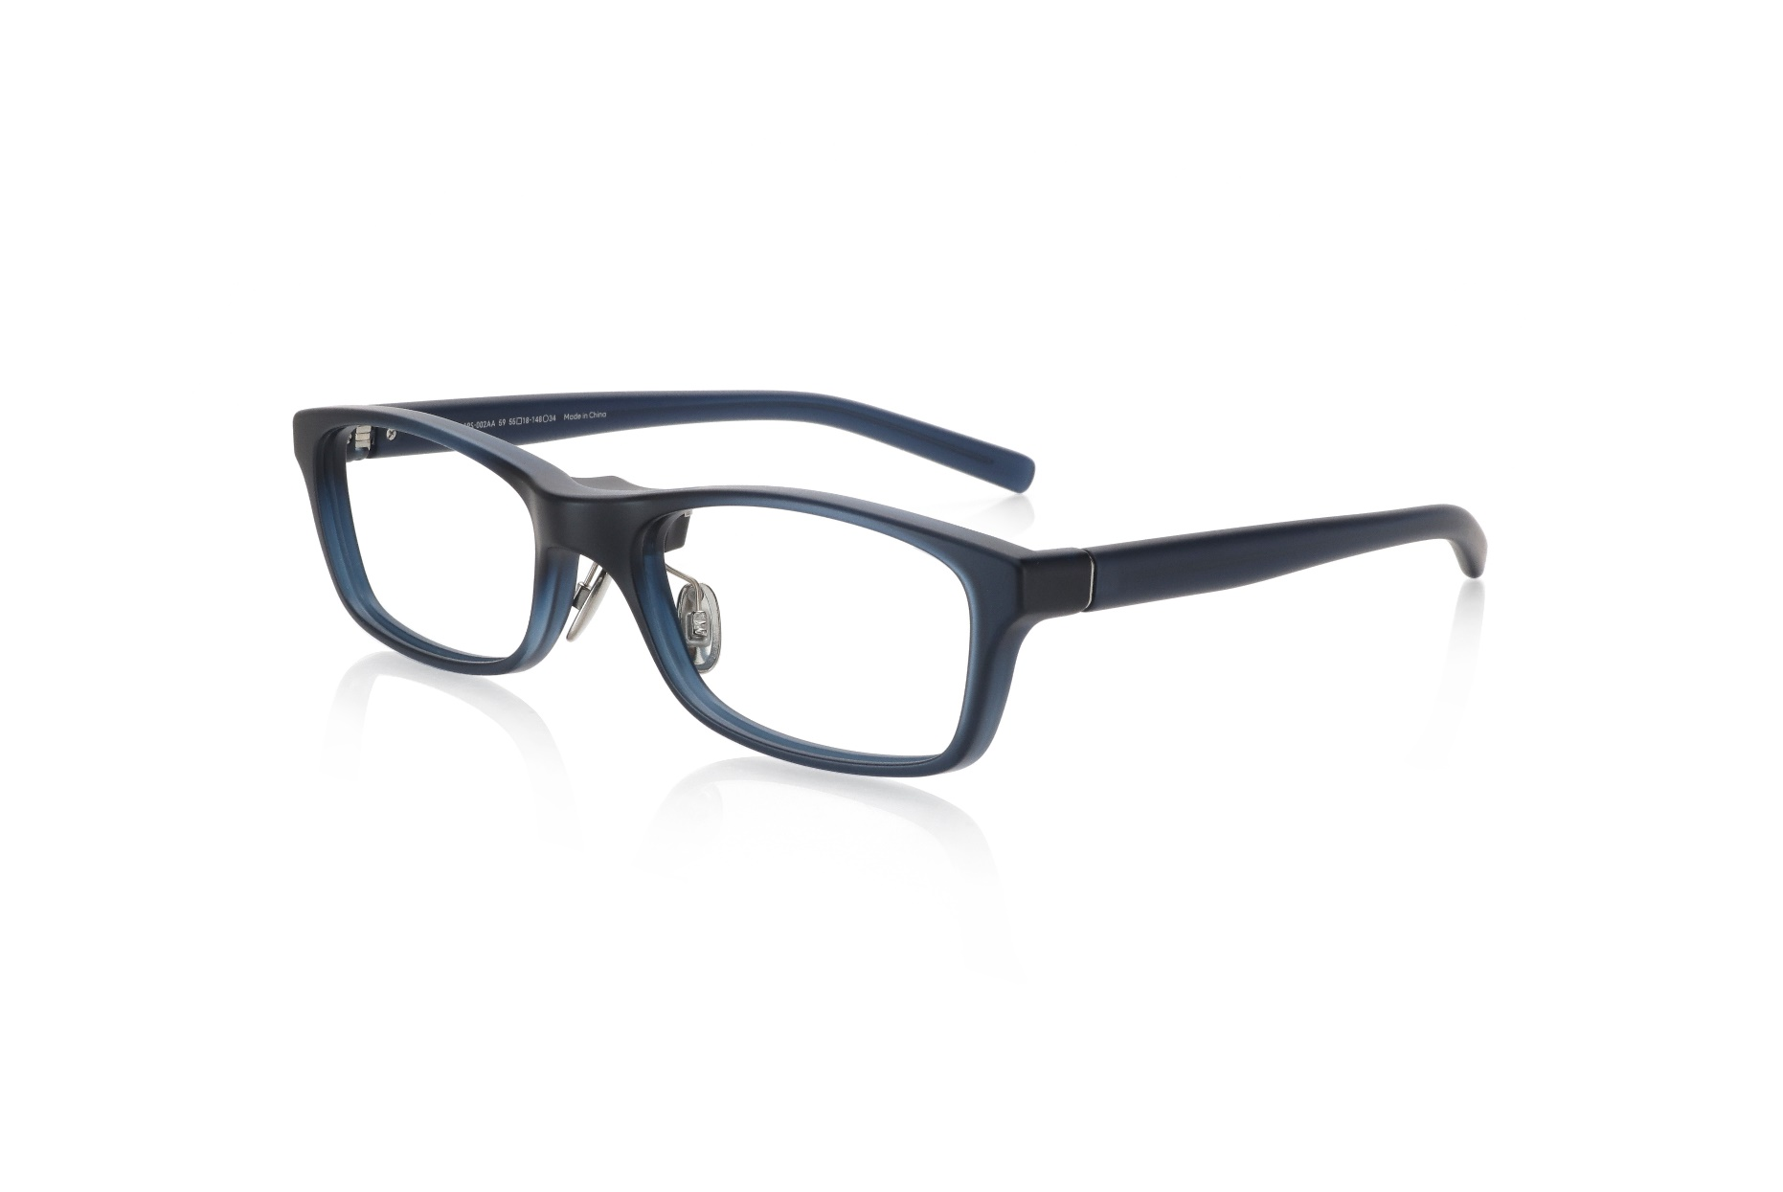
スクエア（マットネイビー）
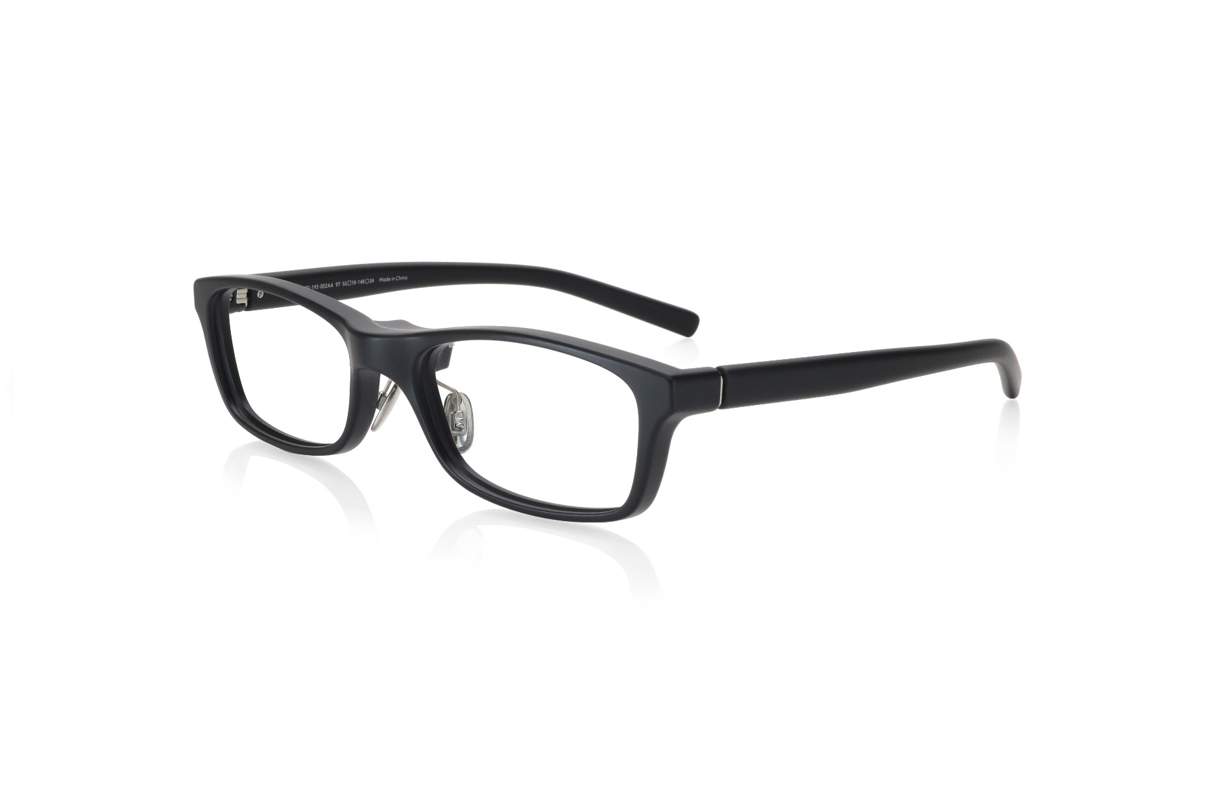
スクエア（マットブラック）

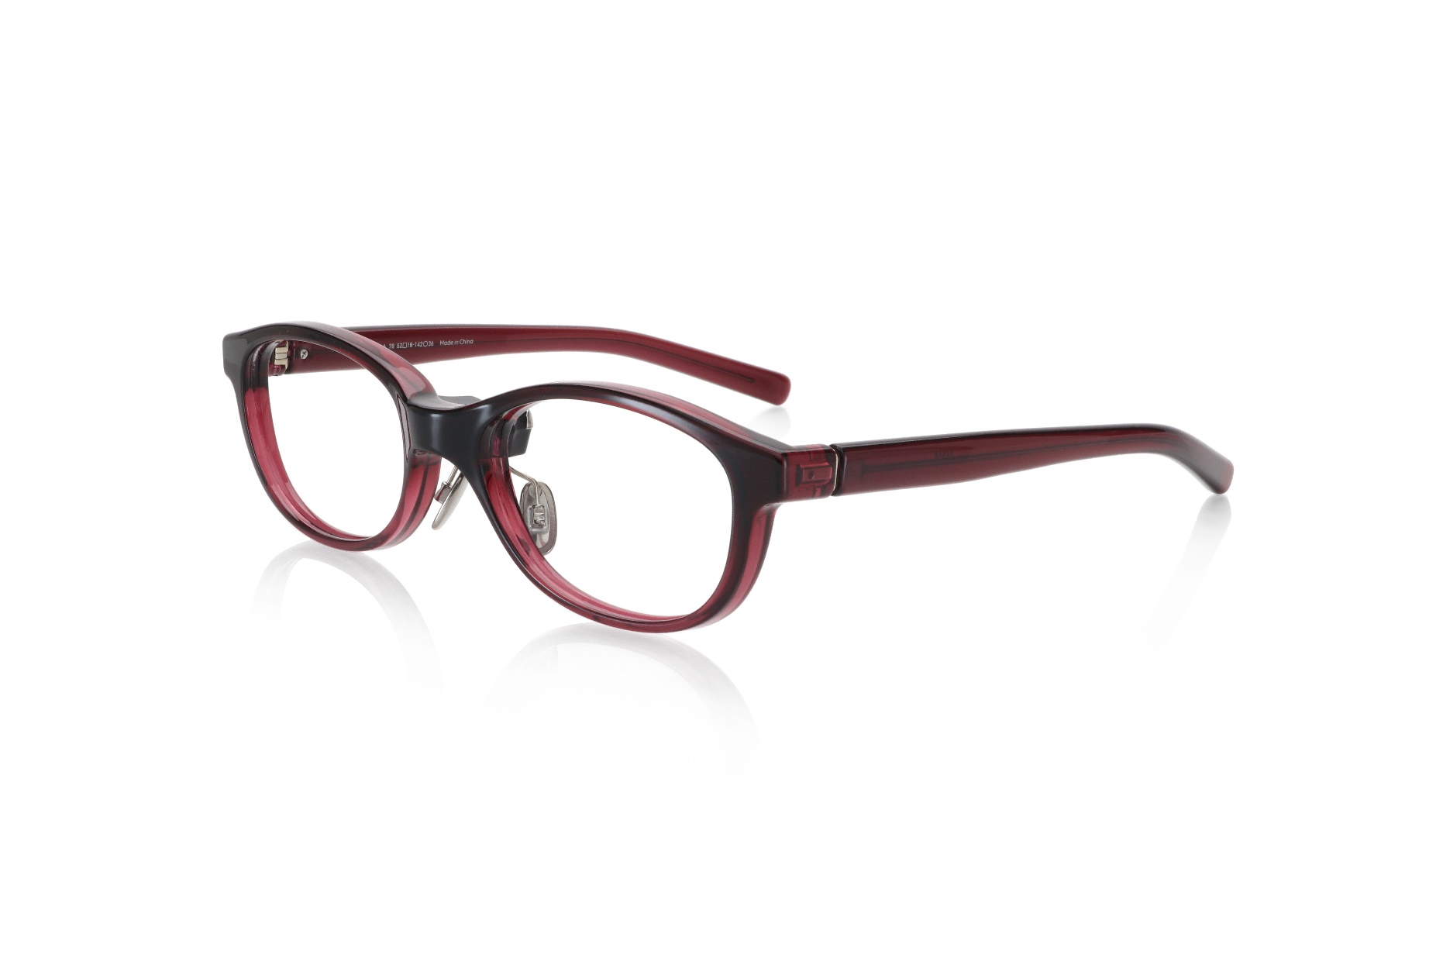
オーバル（ ボルドー）
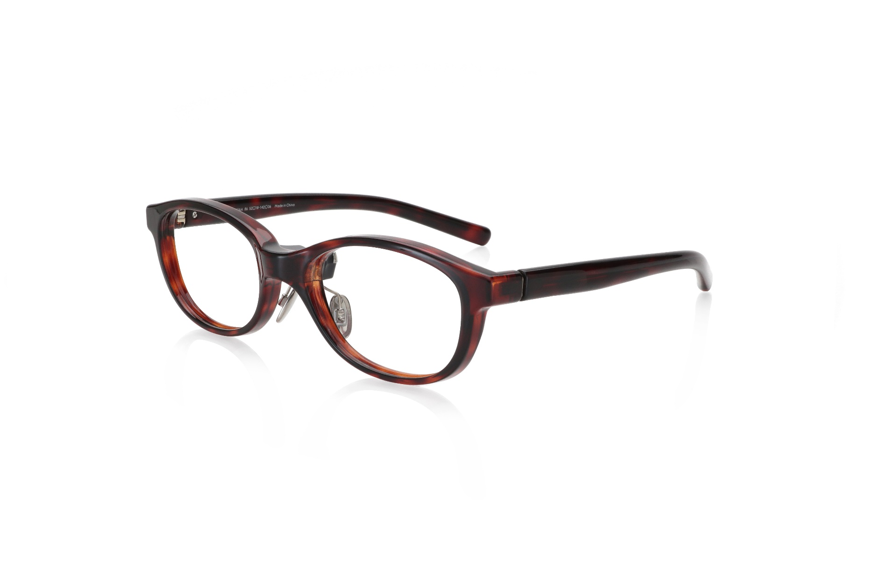
オーバル（ブラウンデミ）

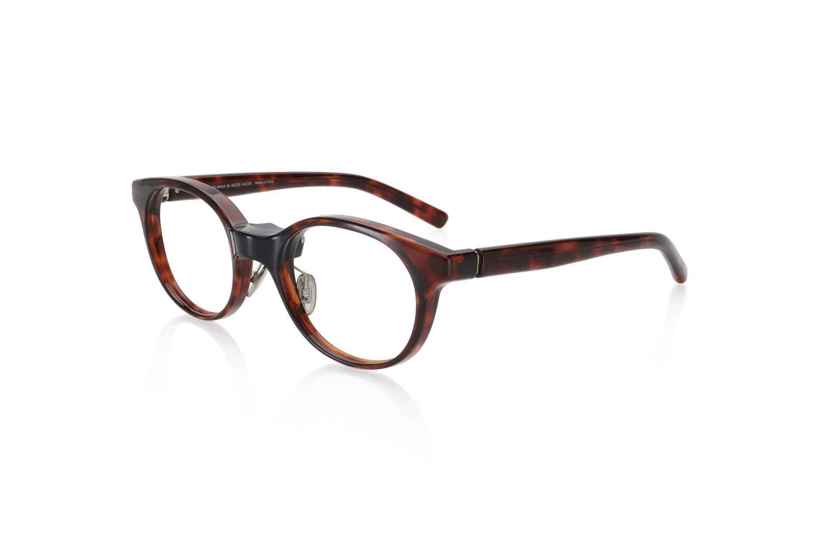
ボストン（ブラウンデミ）
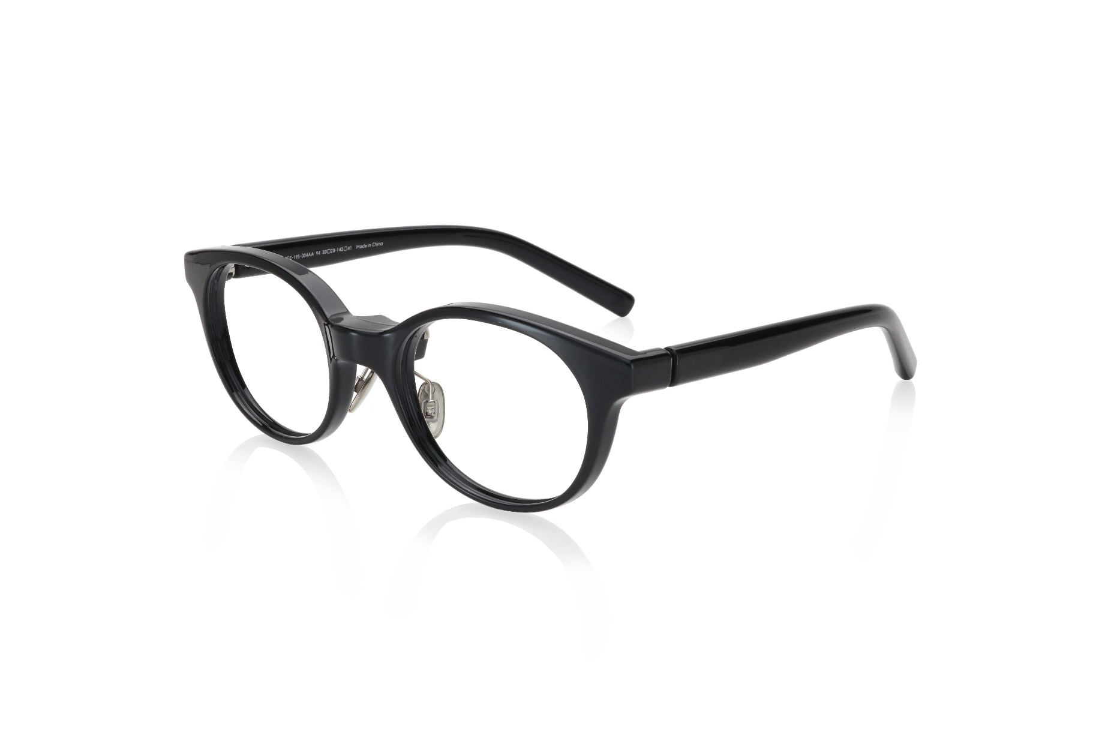
ボストン（ブラック）

